PCA
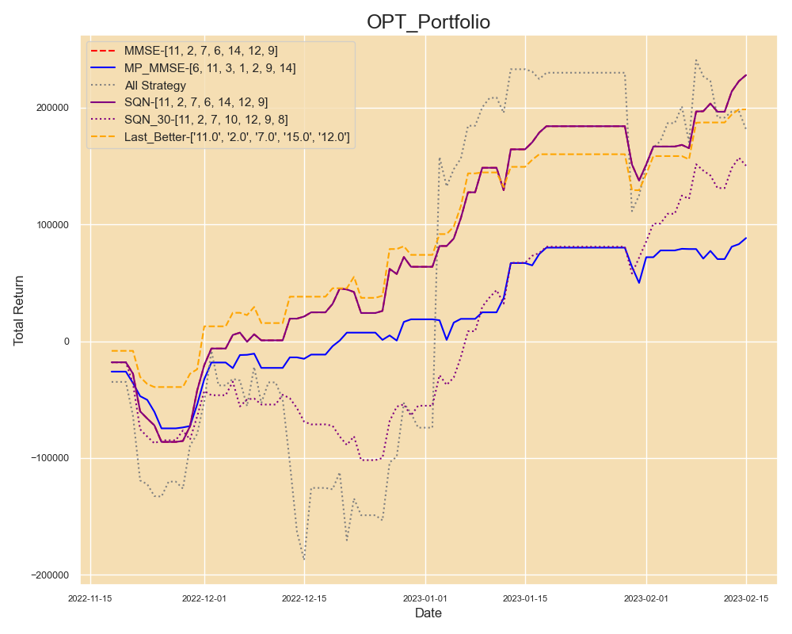
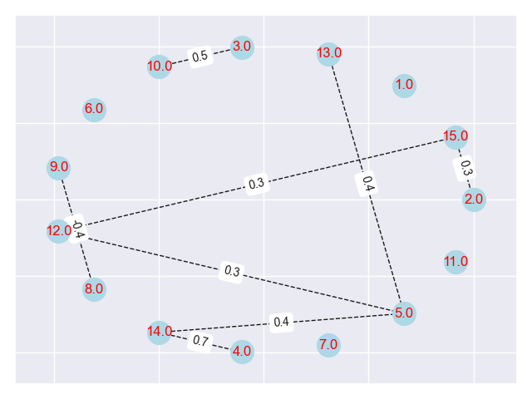
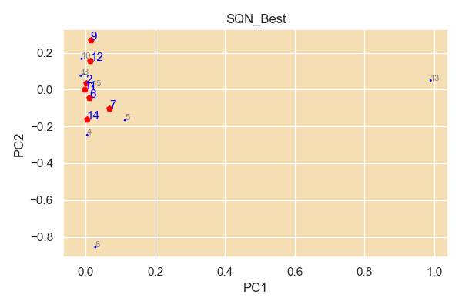
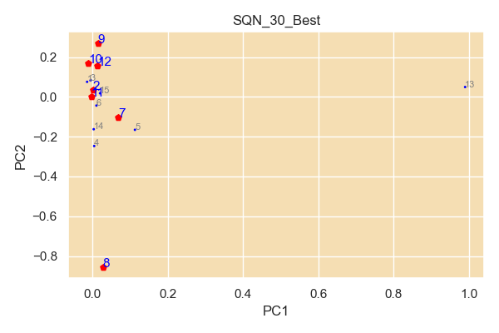
num | filename
11 | TWF.FITX HOT MR_Strategy_Output; AX0312-28K-80P-12Y-127 4449-103 策略回測績效報告.xls
2 | TWF.FITX HOT MR_Strategy_Output; 220829-17k-15Y-30-45P-NLS-72 1113-32 策略回測績效報告.xls
7 | TWF.FITX HOT MR_Strategy_Output; 221225-34K-5y-40P-151 4707-53 策略回測績效報告.xls
6 | TWF.FITX HOT MR_Strategy_Output; 221221-42K-5y-40P-132 2318-10 策略回測績效報告.xls
14 | TWF.FITX HOT MR_Strategy_Output_STD0; 221216-40K-5y-45p-102 7512-96 策略回測績效報告.xls
12 | TWF.FITX HOT MR_Strategy_Output; X221221-37K-5Y-40P-140 5984-102 策略回測績效報告.xls
9 | TWF.FITX HOT MR_Strategy_Output; 221230-34k-3y-45p-16 3497-5 策略回測績效報告.xls

SQN Optimal
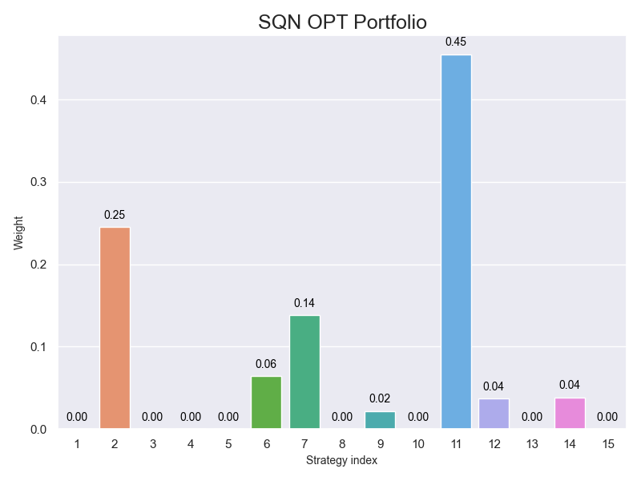
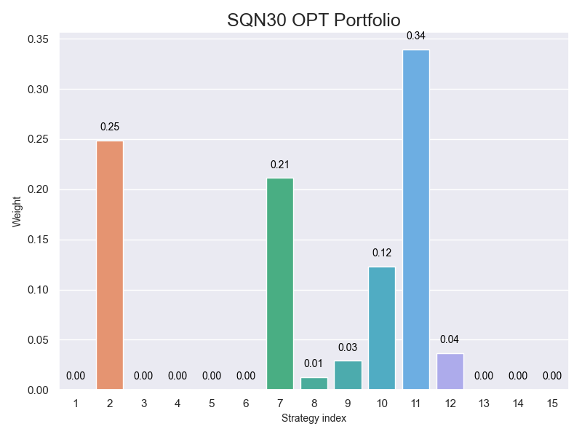

MMSE Optimal Bar
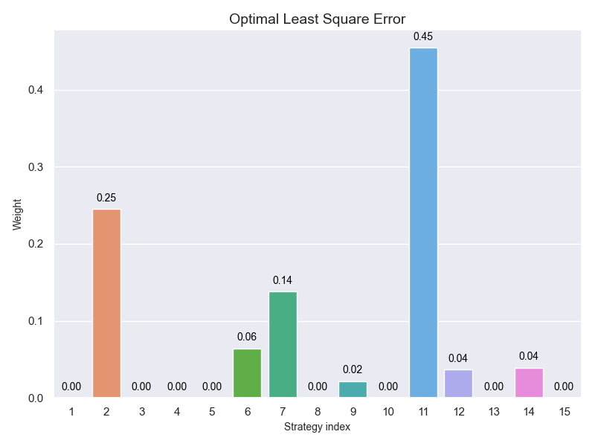

HeatMap
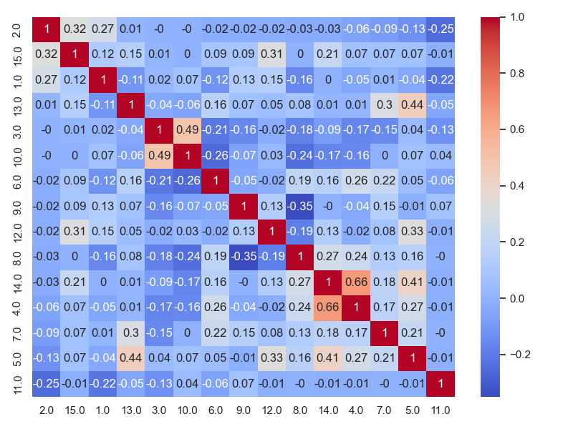

MP_MMSE
